ログイン画面
外部設計書 |  |  |  |  | 画面名 |  |  |  |  |  |  |  | 作成者 |  |  | 更新者
 |  |  |  |  | システム名 |  | ポケ蔵 ～ポケット冷蔵庫～ |  |  |  |  |  | 作成日 |  |  | 更新日
 |  |  |  |  | 備考

 | 画面設計

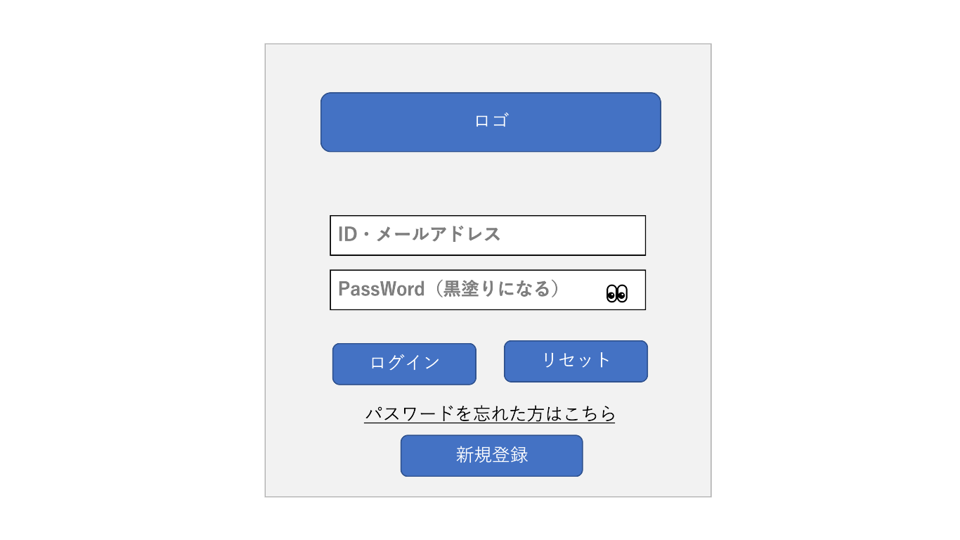

①

②

④
③

⑥
ログインとリセット反対にする
⑤
⑦

⑧

 | 機能設計
②ID・メールアドレス入力テキストボックス​
→ID・メールアドレスを入力する
③PW入力テキストボックス​
→PWを入力する
④PW目のマーク クリック​
→入力したPWを黒丸から表示に切り替える
⑤ログインボタン クリック​
→ログインする
⑥リセットボタン クリック​
→入力フォームに内容をリセットする
⑦パスワードを忘れた方はこちら​
→見た目のみで画面遷移などはなし。
⑧新規登録ボタン クリック​
→新規登録画面へ移送

 | 項目定義書

 | No |  | 物理名 | 論理名 |  | 画面型 |  | データ型 | min |  | max |  | DBテーブル | DBカラム | 備考
 |  | 1 | loginLogo | ロゴ |  | Image
 |  | 2 | userId | ID |  | Email |  |  |  | 1 |  | 100 | users | user_id | required | <input>の使い方とtype属性の一覧をサンプル付きで紹介 | webliker
 |  | 3 | userPw | パスワード |  | Password |  |  |  | 8 |  | 20 | users | user_pw | required
 |  | 4 | pｗView | パスワード表示 |  | Button
 |  | 5 | login | ログイン |  | Submit
 |  | 6 | loginReset | リセット |  | Reset
 |  | 7 | pwForgetLink | 忘れた場合 |  | Link
 |  | 8 | newRegistLink | 新規登録へ移動 |  | Submit

新規アカウント登録画面
外部設計書 |  |  |  |  | 画面名 |  |  |  |  |  |  |  | 作成者 |  |  | 更新者
 |  |  |  |  | システム名 |  | ポケ蔵 ～ポケット冷蔵庫～ |  |  |  |  |  | 作成日 |  |  | 更新日
 |  |  |  |  | 備考

 | 画面設計
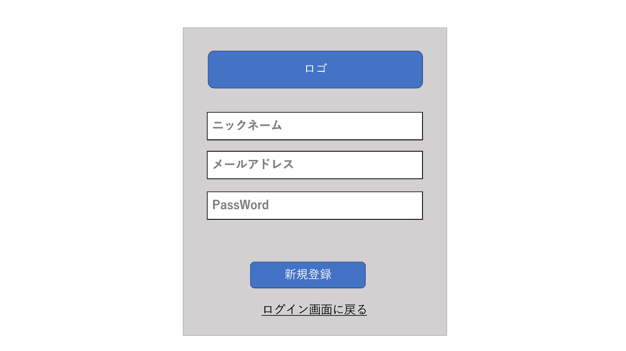

①

②

③

④

⑤

⑥

②ニックネーム入力テキストボックス​
→ニックネームを入力する​
③メールアドレス入力テキストボックス​
→メールアドレスを入力する​
④PW入力テキストボックス​
→PWを入力する​
​⑤新規登録ボタン クリック​
→新規登録リザルト画面へ移動​
〈エラー表示について〉アラート（確認ダイアログ）​
・IDとPW・ニックネームが未入力「ID・PW・ニックネームを入力してください」
​⑥ログイン画面へ戻る クリック​
→ログイン画面へ戻る​
 | 機能設計

 | 項目定義書

 | No |  | 物理名 | 論理名 |  | 画面型 |  | データ型 | min |  | max |  | DBテーブル | DBカラム | 備考
 |  | 1 | loginLogo | ロゴ |  | Image
 |  | 2 | userName | ニックネーム |  | Textbox |  |  |  | 1 |  | 20 | user | user_name | required
 |  | 3 | userId | ID |  | Mail |  |  |  | 1 |  | 100 | user | user_id | required
 |  | 4 | userPw | パスワード |  | Textbox |  |  |  | 8 |  | 20 | user | user_pw | required
 |  | 5 | newRegist | 新規登録 |  | Submit
 |  | 6 | loginLink | ログインに戻る |  | Link

新規アカウント登録成功画面
外部設計書 |  |  |  |  | 画面名 |  |  |  |  |  | 作成者 |  |  | 更新者
 |  |  |  |  | システム名 |  | ポケ蔵 ～ポケット冷蔵庫～ |  |  |  | 作成日 |  |  | 更新日
 |  |  |  |  | 備考

 | 画面設計

①
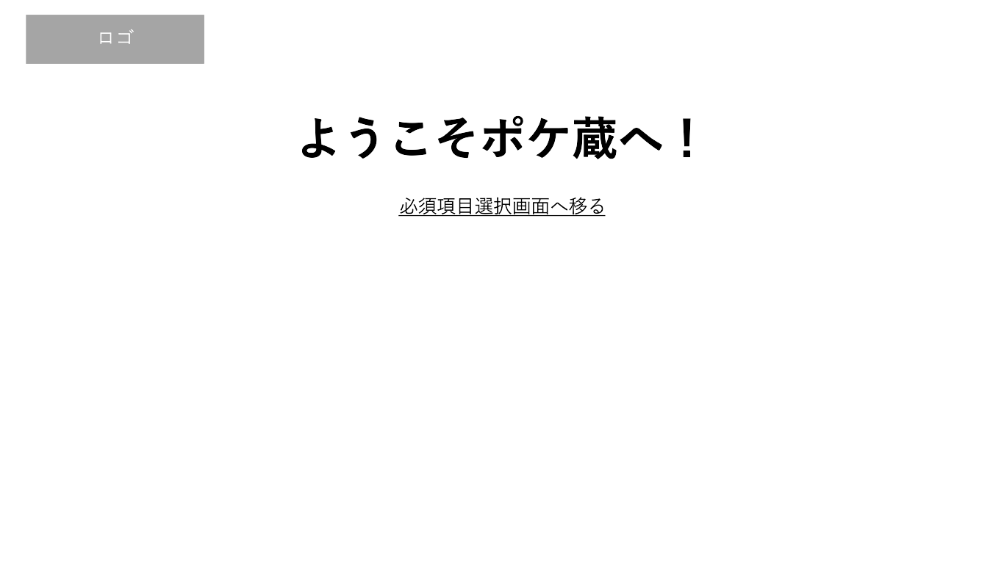

②

​
②「必須在庫選択画面へ移るリンク」 クリック​
→必須在庫選択画面に移動
 | 機能設計

 | 項目定義書

 | No |  | 物理名 | 論理名 |  | 画面型 |  | データ型 | min | max | DBテーブル | DBカラム | 備考
 |  | 1 | logo | ロゴ |  | Image
 |  | 2 | needItemLink | 必須項目選択に移動 |  | Link

必須項目選択画面
外部設計書 |  |  |  |  | 画面名 |  |  |  |  |  | 作成者 |  |  |  | 更新者
 |  |  |  |  | システム名 |  | ポケ蔵 ～ポケット冷蔵庫～ |  |  |  | 作成日 |  |  |  | 更新日
 |  |  |  |  | 備考

 | 画面設計
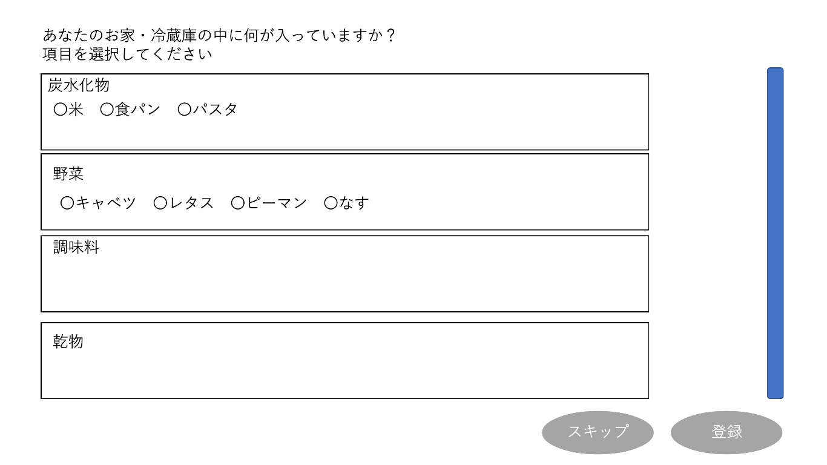

②

①

③
④

 | 機能設計

①・各項目名のチェックボックス​
複数選択可能で、一覧に初期設定したい項目名にチェックする。​

② 「スクロール」
→スクロールできる、・スキップボタンクリック​

③・必須項目の登録をスキップし、一覧の初期設定を行わずにメインページに遷移する。​

 |  | ​

④・登録ボタンクリック​​
チェックがついた項目をメインページの一覧に登録し、メインページに遷移する。​

 | 項目定義書

 | No |  | 物理名 | 論理名 |  | 画面型 |  | データ型 | min | max | DBテーブル | DBカラム | 備考
 |  | 1 | itemName | 必須項目 |  | Checkbox |  |  |  |  | item | item_name |  | values
 |  | 2 | needItemScroll | スクロールバー |  | Scroll |  |  |  |  |  |  |  | 項目の一覧にのみ適用
 |  | 3 | skip | スキップ |  | Link
 |  | 4 | needItemRegist | 登録 |  | Submit

ヘルプ画面
外部設計書 |  |  |  | 画面名 |  |  |  |  |  | 作成者 |  |  | 更新者
 |  |  |  | システム名 |  | ポケ蔵 ～ポケット冷蔵庫～ |  |  |  | 作成日 |  |  | 更新日
 |  |  |  | 備考

 | 画面設計
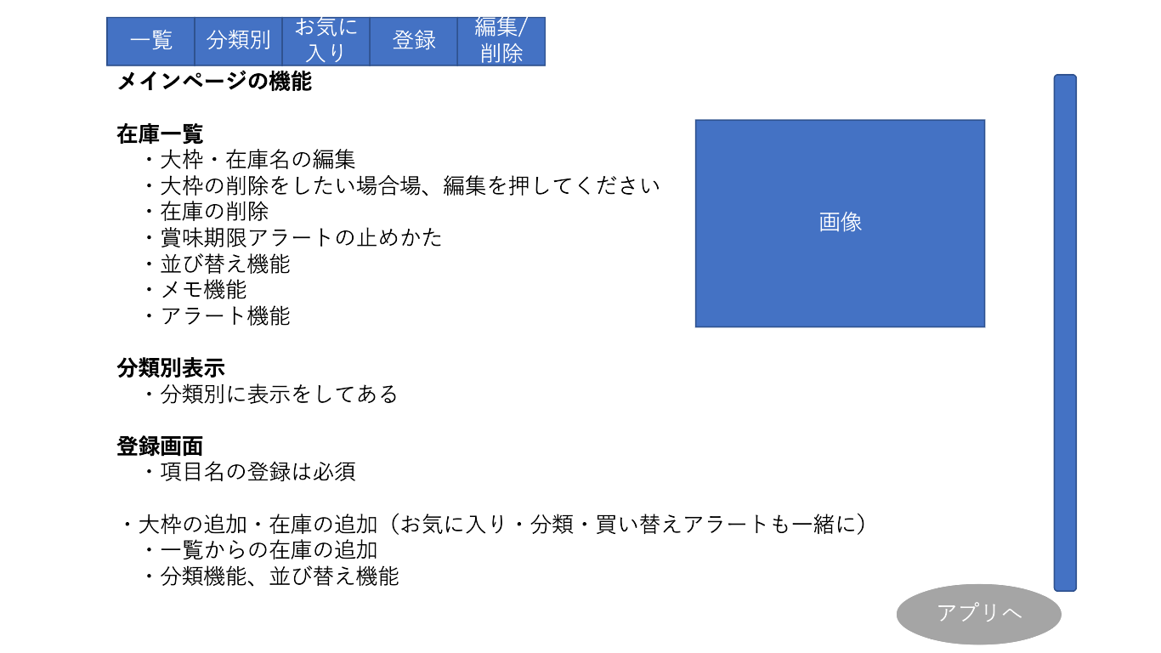
①

②

③

④

 | 機能設計
①・目次​
目次をクリックするとそれぞれの機能説明部分まで移動する。​
画面をスクロールしても目次は位置を変えない。​

② 「スクロール」
→スクロールできる、・スキップボタンクリック​

④・アプリへボタンクリック​
ヘルプ画面からメインページへ移動する。

 | 項目定義書

 | No | 物理名 | 論理名 |  | 画面型 |  | データ型 | min | max | DBテーブル | DBカラム | 備考
 | 1 | contents | 目次 |  | Link |  |  |  |  |  |  | ページ内の移動
 | 2 | helpScroll | スクロール |  | Scroll
 | 3 | helpImage | 参考画像 |  | Image
 | 4 | mainpageLink | アプリへ |  | Link |  |  |  |  |  |  | メインページに遷移

メインページ（一覧）
外部設計書 |  |  |  |  | 画面名 |  |  |  |  |  |  | 作成者 |  |  |  | 更新者
 |  |  |  |  | システム名 |  | ポケ蔵 ～ポケット冷蔵庫～ |  |  |  |  | 作成日 |  |  |  | 更新日
 |  |  |  |  | 備考

①
②
③
④
 | 画面設計
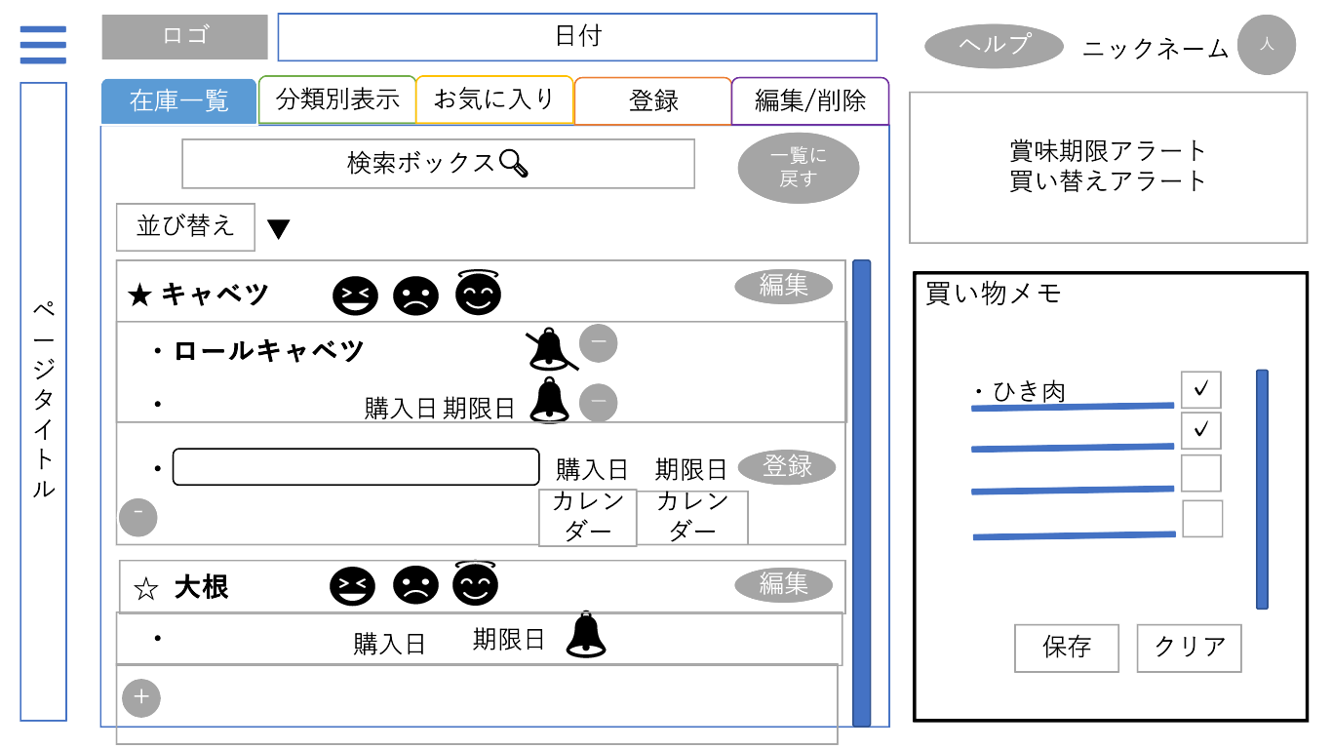
⑤
⑥
㉓

⑦
⑧

⑨

⑪
⑫
㉒
㉔
⑩

⑬
⑭
㉖
㉙
⑮
⑯
㉕

⑰
⑱
⑲
⑳

㉗
保存とクリア反対にするほかのページにもあるよ
㉘

㉚
㉑

 | 機能設計
①ロゴクリック
メインページに戻る
②日付
→現在時刻を取得 表示形式：月/日(曜日) 時:分
③ヘルプ
→ヘルプ画面へ遷移
④「人マーク」クリック​
→画面右上にアカウント編集ウィンドウを表示​（ウィンドウ内容：アカウント情報編集・削除ボタン、ログアウトボタン）​​
⑤「ハンバーガーメニュー」クリック​
→画面左側にメニューを表示させる。​メニュー内容：ページタイトル表示/切り替え、編集ボタン）
⑥「在庫一覧｜分類別表示｜お気に入り｜登録｜編集/削除」クリック​
→タブの切り替え​
⑦「検索ボックス 🔍」クリック（一覧、編集/削除）
​→検索ボックスが空欄の場合、一覧表示​空欄でない場合、検索結果を表示​
⑧一覧に戻るボタンをクリック（在庫一覧）​
→検索内容を破棄、在庫の一覧を表示
⑨「並び替え△ボタン」クリック（在庫一覧）​
→並び替え用プルダウンメニュー表示
「並び替え用プルダウンメニュー」クリック（在庫一覧）
メニュー内容：残量が少ない順/多い順、項目の追加が新しい順/古い順 から選択し決定すると並び替わる
⑩お気に入りボタン
→お気に入りとして登録され、お気に入りタブで一覧表示される。​
⑪残量確認ボタン
→残量が「ある・普通・ない」も三つで表現​一度押したらほかのボタンを押して変更する​
⑫編集ボタン
→編集タブに在庫のデータを持った状態で遷移し、遷移先の編集タブのフォームにはデータが入力されている状態となる。​
⑬ベルボタン（賞味期限アラート）
→賞味期限アラートの通知のオンオフを選択​
⑭－ボタン（在庫削除）
→表示された在庫登録フォームを消し、元の画面に戻る​
⑮購入日
→購入日を表示する、
クリック カレンダーが表示され、日にちを編集（Ajaxになる）
⑯期限日
→期限日を表示する
クリック カレンダーが表示され、日にちを編集（Ajaxになる）
⑰在庫名入力フォーム
→追加する在庫の在庫名を入力する
⑱「購入日」クリック
→購入日用カレンダーが表示され、日にちを編集（Ajaxになる）
⑲「期限日」クリック
→​カレンダーが表示され、日にちを編集（Ajaxになる）
⑳「登録ボタン」クリック（ajax）
→​登録成功⇒登録した在庫が一覧に追加されて表示​
登録失敗⇒在庫が一覧に追加されず、登録前の画面が表示​
登録失敗のダイアログボックスを表示​
㉑「＋ボタン（在庫追加ボタン）」クリック​
→登録済み在庫の下に在庫登録フォーム
（-ボタン、一行のテキストボックス、購入日・期限日カレンダー、登録ボタン）が表示​
㉒「スクロール」
→スクロールできる
㉓「アラート表示欄」​
同じ在庫の賞味期限アラートは最新のもののみ表示​
賞味期限アラートは該当在庫が消えれば、買い替えアラートは残量ボタンが増えれば表示が消える​
表示順は新しいものが上に表示される​
◎「賞味期限アラート」​
登録した賞味期限と現在日時を比較し、現在日時から２日前、当日、２日後、１週間後に賞味期限が切れそう、切れていることをお知らせ文で表示​
◎「買い替えアラート」​
在庫残量ボタンが「無いボタン」になってから３日後、１週間後、２週間後、１カ月後のうちユーザが選んだ日にお知らせ文を表示​㉔
㉔「買い物メモ」​
→開発者側が用意した個数の入力フォームが出る​
㉕「買い物メモ 入力フォーム」クリック​
→買い物項目を入力できる
㉖「買い物メモ チェックボックス」クリック​
→買い物項目に関連付けてチェックボックスにチェックを付けたり外したりできる。
㉗「買い物メモ 保存ボタン」クリック
​→メモ内容がDBの買い物メモテーブル内に登録される。
㉘「買い物メモ クリア」クリック​
→DBの買い物メモ(?)テーブル内に登録したデータがすべて消える。
㉙「スクロール」
→スクロールできる
㉚「ページタイトル」
→ページタイトル

 | 項目定義書

 | No |  | 物理名 | 論理名 |  | 画面型 |  | データ型 | min | max |  | DBテーブル | DBカラム | 備考
 |  | 1 | logo | ロゴ |  | Image / Link
 |  | 2 | time | 日付を表示 |  | Time |  |  |  |  |  |  |  |  | Javascriptで表示
 |  | 3 | helpLink | ヘルプへ移動 |  | Link
 |  | 4 | account | アカウントバー |  | Image |  |  |  |  |  |  |  |  | ハンバーガーメニューを応用
 |  | 5 | hamMenu | ハンバーガーメニュー |  | span
 |  | 6 | tabList | 一覧タブ |  | List |  |  |  |  |  |  |  |  | タブ
 |  | 7 | search | 検索ボックス |  | Search |  |  |  |  |  |  |  |  | <input>の使い方とtype属性の一覧をサンプル付きで紹介 | webliker
 |  | 8 | returnList | 一覧に戻る |  | Submit |  |  |  |  |  |  |  |  | 画面読み込みなおし
 |  | 9 | sort | 並び変え |  | select / option |  |  |  |  |  |  |  |  | jQuery
 |  | 10 | favorite | お気に入り表示 |  | Checkbox / Image |  |  |  |  |  | item | item_favorite |  | Ajaxで登録
 |  | 11 | remain | 残量確認ボタン |  | Radio / Image |  |  |  |  |  |  | remain_status？ |  | Ajaxで登録
 |  | 12 | editItem | 編集ボタン |  | Button
 |  | 13 | bell | アラートオンオフ |  | Checkbox / Image |  |  |  |  |  | stock | stock_alertl
 |  | 14 | stockDelet | 在庫削除ボタン |  | Button |  |  |  |  |  | stock |  |  | Ajaxで削除
 |  | 15 | stockBuy | 購入日編集・表示 |  | Textbox / cmanCLDat="USE:ON" |  |  |  |  |  | stock | stock_buy |  | Ajaxで削除
 |  | 16 | stockLimit | 期限日編集・表示 |  | Textbox / cmanCLDat="USE:ON" |  |  |  |  |  | stock | stock_limit |  | Ajaxで削除
 |  | 17 | stockName | 在庫名登録 |  | Textbox |  |  |  | 1 | 20 | stock | stock_name
 |  | 18 | stockBuy | 購入日登録 |  | Textbox / cmanCLDat="USE:ON" |  |  |  |  |  | stock | stock_buy
 |  | 19 | stockLimit | 期限日登録 |  | Textbox / cmanCLDat="USE:ON" |  |  |  |  |  | stock | stock_limit
 |  | 20 | stockregist | 一覧で在庫登録 |  | Submit
 |  | 21 | stockAdd | 在庫枠追加 |  | Button
 |  | 22 | listScroll | 一覧スクロールバー |  | Scroll
 |  | 23 | alert | 賞味期限・買い替えアラート |  | Label
 |  | 24 | memo | 買い物メモ |  | Label |  |  |  |  |  | memo
 |  | 25 | memoItem | 買う内容 |  | Textbox |  |  |  | 1 | 20 | memo | memo_item
 |  | 26 | memoCheck | 買うものチェック |  | Checkbox |  |  |  |  |  | memo | memo_check |  | Ajaxで登録
 |  | 27 | memoSave | メモ保存 |  | Button |  |  |  |  |  | memo |  |  | Ajaxで登録
 |  | 28 | memoReset | メモリセット |  | Reset |  |  |  |  |  |  |  |  | 一覧から消えるだけ
 |  | 29 | memoScroll | メモスクロールバー |  | Scroll |  |  |  |  |  |  |  |  | メモのテキストボックス欄にのみ適用
 |  | 30 | pageTitle | ページタイトル |  | Label |  |  |  |  |  | mainpage | page_title

メインページ（ハンバーガーメニュー）
外部設計書 |  |  |  |  | 画面名 |  |  |  |  |  |  |  | 作成者 |  |  | 更新者
 |  |  |  |  | システム名 |  | ポケ蔵 ～ポケット冷蔵庫～ |  |  |  |  |  | 作成日 |  |  | 更新日
 |  |  |  |  | 備考

①
 | 画面設計
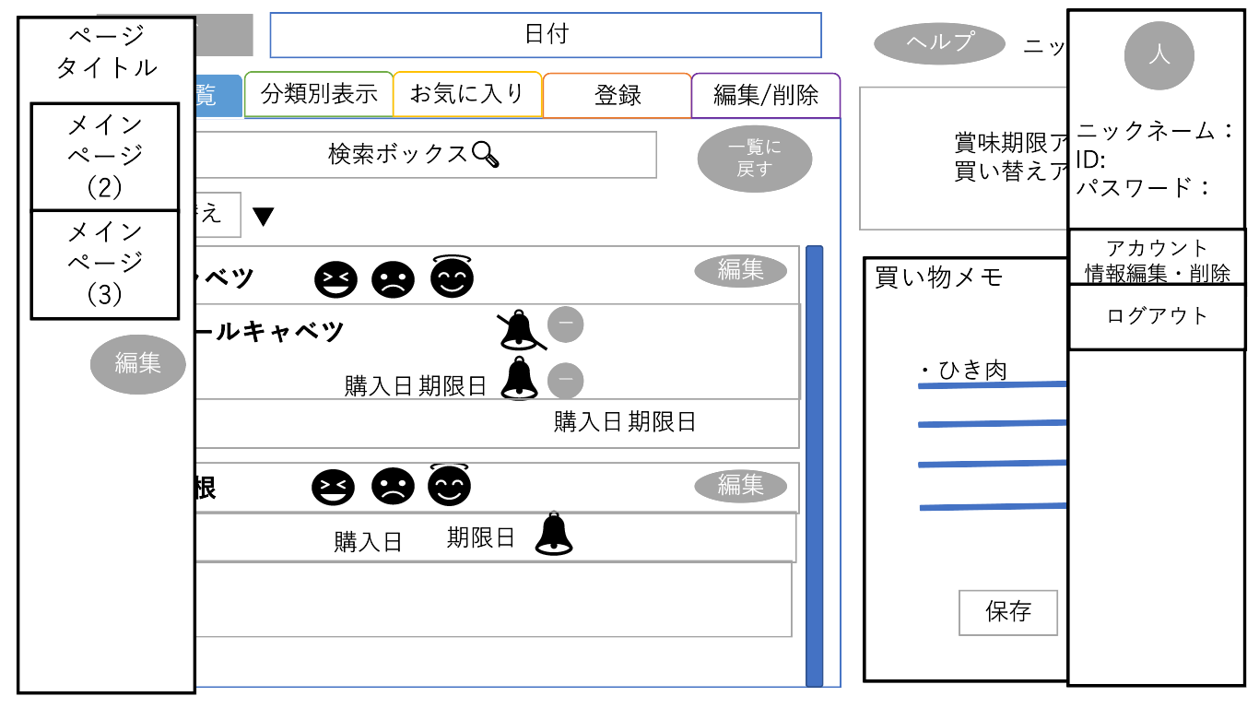
⑤

②

③
⑥

⑦

④

 | 機能設計
②メインページ（２）クリック
→切り替えができる
③メインページ（３）クリック
→切り替えができる
④編集ボタンクリック
→メインページ編集画面に遷移
⑤「人マーク」クリック
→画面右上にアカウント情報編集ウィンドウを表示
⑥「アカウント情報編集・削除ボタン」クリック
→アカウント情報確認画面に遷移
⑦ログアウトクリック
→ログイン状態を削除しログイン画面に遷移

 | 項目定義書

 | No |  | 物理名 | 論理名 |  | 画面型 |  | データ型 | min |  | max |  | DBテーブル | DBカラム | 備考
 |  | 1 | pageTitle | メインページ名 |  | Label |  |  |  | 1 |  | 20 | mainpage | page_title | ページタイトル
 |  | 2 | pageChang | メインページ切り替え |  | Link
 |  | 3 | pageChang | メインページ切り替え |  | Link
 |  | 4 | pageEdit | 編集ボタン |  | Submit
 |  | 5 | userIcon | アカウント画像 |  | Image
 |  | 6 | accountEdit | アカウント情報編集・削除ボタン |  | Submit
 |  | 7 | logout | ログアウト |  | Link |  |  |  |  |  |  |  |  | linkの場合はdoGetに飛ぶ、誰の情報かを持ってくるかせっっしょんに入れておく

メインページ（分類別）
外部設計書 |  |  |  | 画面名 |  |  |  |  |  | 作成者 |  |  | 更新者
 |  |  |  | システム名 |  | ポケ蔵 ～ポケット冷蔵庫～ |  |  |  | 作成日 |  |  | 更新日
 |  |  |  | 備考

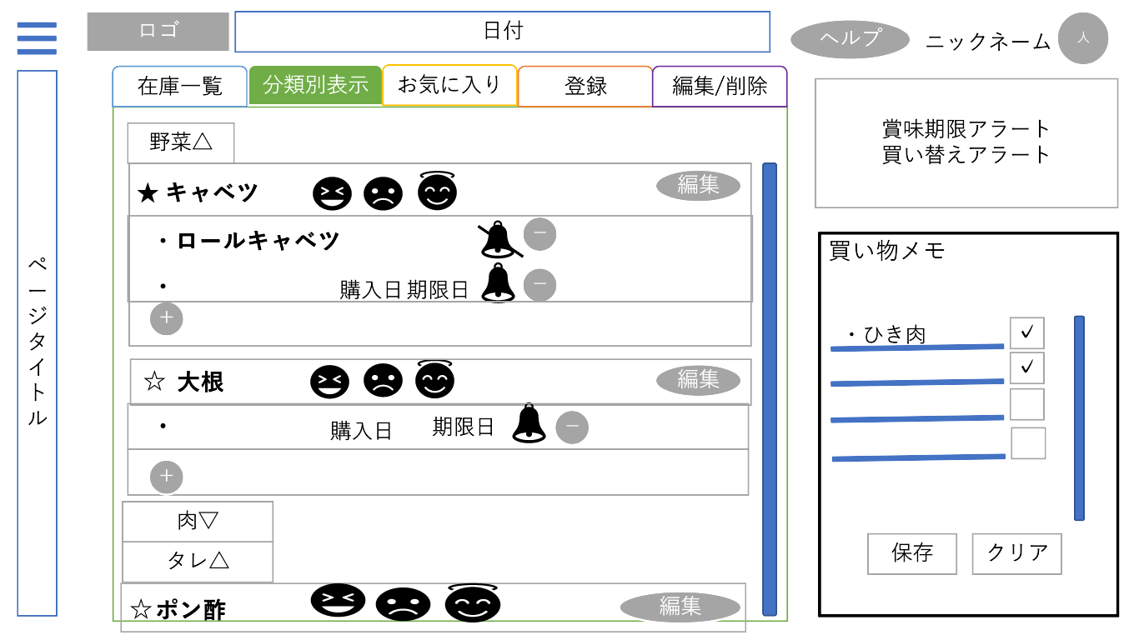
 | 画面設計

①

②

 | 機能設計
①「在庫一覧｜分類別表示｜お気に入り｜登録｜編集/削除」クリック​
→タブの切り替え​
②分類名ボタン[野菜△]をクリック（分類別表示）​
→[野菜▽]に表示が変わり、アコーディオン形式で登録した在庫が分類ごとに分かれて表示される。

 | 項目定義書

 | No | 物理名 | 論理名 |  | 画面型 |  | データ型 | min | max | DBテーブル | DBカラム | 備考
 | 1 | tabCategory | 分類別タブ |  | List
 | 2 | accordionCategory | 分類一覧 |  | Label/Checkbox |  |  |  |  | category | category_name

メインページ（お気に入り）
外部設計書 |  |  |  | 画面名 |  |  |  |  |  | 作成者 |  |  | 更新者
 |  |  |  | システム名 |  | ポケ蔵 ～ポケット冷蔵庫～ |  |  |  | 作成日 |  |  | 更新日
 |  |  |  | 備考

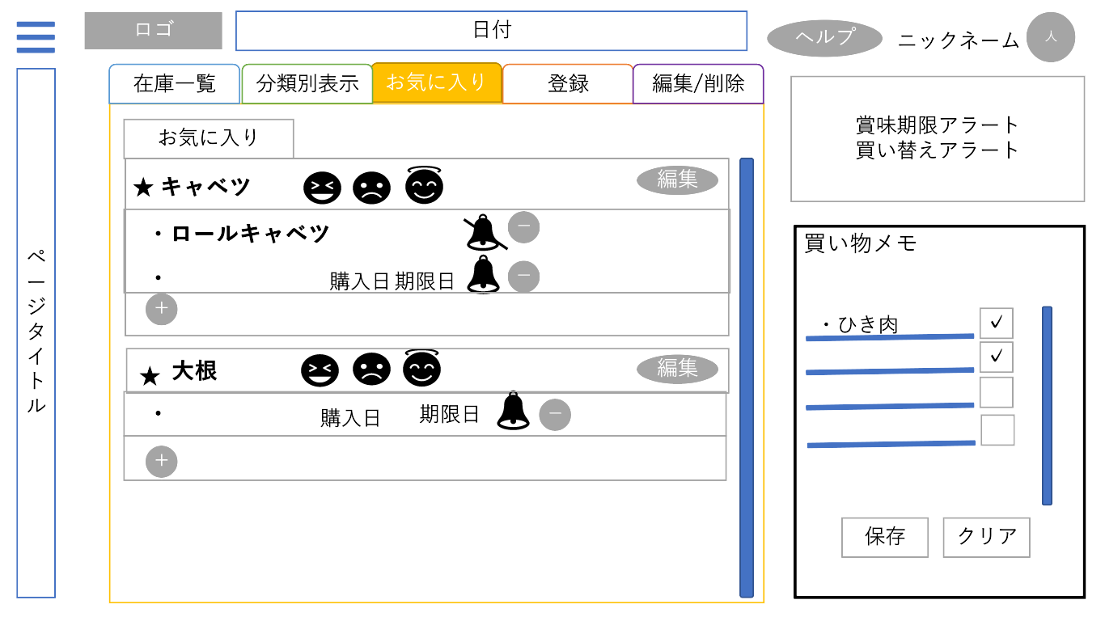
 | 画面設計

①

 | 機能設計
①「在庫一覧｜分類別表示｜お気に入り｜登録｜編集/削除」クリック​
→タブの切り替え​

 | 項目定義書

 | No | 物理名 | 論理名 |  | 画面型 |  | データ型 | min | max | DBテーブル | DBカラム | 備考
 | 1 | tabFavorite | 一覧タブ |  | List

メインページ（登録）
外部設計書 |  |  |  |  | 画面名 |  |  |  |  |  |  |  | 作成者 |  |  |  | 更新者
 |  |  |  |  | システム名 |  | ポケ蔵 ～ポケット冷蔵庫～ |  |  |  |  |  | 作成日 |  |  |  | 更新日
 |  |  |  |  | 備考

 | 画面設計
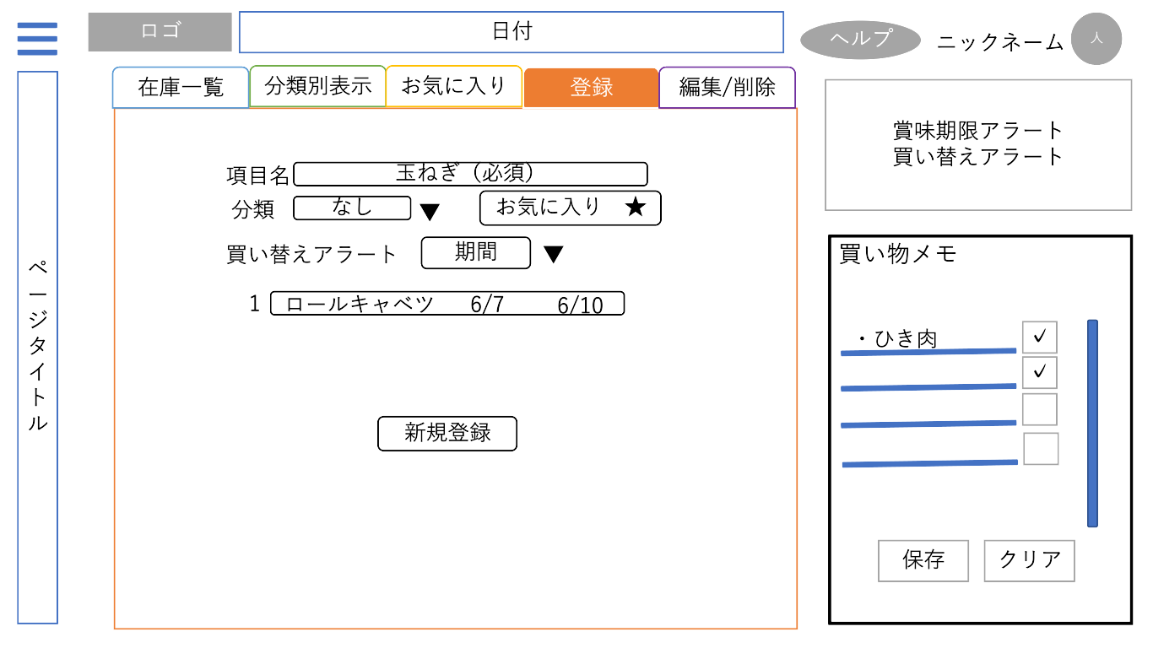
①

②

③
④

⑤

⑥
在庫名
⑦
⑧

⑨

 | 機能設計
①「在庫一覧｜分類別表示｜お気に入り｜登録｜編集/削除」クリック​
→タブの切り替え​
②「項目名入力フォーム」​
→項目名を入力
③分類名△をクリック​
→プルダウンメニュー[分類名▽]で内容（開発者が用意した分類名）を表示・選択
④お気に入りボタン（★/☆）をクリック​
→★/☆マークを切り替え、お気に入り登録状態を切り替える​
→★がついている項目は「お気に入りタブ」内に一覧が表示される。
⑤期間△をクリック​
→プルダウンメニューで買い替えアラートを行う期間（３日後、１週間後、２週間後、１カ月後）を選択
⑥在庫名入力フォーム
→在庫名入力用のテキストボックスを表示
⑦購入日選択
→登録する在庫の購入日をカレンダーから選択
⑧購入日選択
→登録する在庫の期限日をカレンダーから選択
⑨​新規登録ボタンをクリック​
→「登録しますか？」の確認ダイアログボックスを表示​
◎「OK」を押した場合
必須項目が入力されていない​⇒「項目名を入力してください」等のダイアログ表示​
▷登録成功⇒DBへの登録処理が走り、ページのリロードが起こる（在庫一覧タブに戻る、一覧表示の状態）​
登録完了のダイアログボックスを表示​
▷登録失敗⇒入力内容を保持して登録タブがリロードされる​
登録失敗のダイアログボックスを表示​
◎「キャンセル」⇒リクエストを送信する動作をキャンセルする

 | 項目定義書

 | No |  | 物理名 | 論理名 |  | 画面型 |  | データ型 | min |  | max |  | DBテーブル | DBカラム | 備考
 |  | 1 | tabRegist | 登録タブ |  | List
 |  | 2 | itemName | 項目名入力 |  | Textbox |  |  |  | 1 |  | 20 | item | item_name |  | required
 |  | 3 | itemCategory | 分類選択 |  | Select / Option |  |  |  |  |  |  | category | category_name
 |  | 4 | favoriteRegist | お気に入り |  | Button |  |  |  |  |  |  | item | item_favorite
 |  | 5 | alertBDate | 買い替えアラート |  | Select / Option |  |  |  |  |  |  | alertB | alertb_date |  | アラートなしも有
 |  | 6 | stockName | 在庫名入力 |  | Textbox |  |  |  | 0 |  | 20 | stock | stock_name
 |  | 7 | stockBuy | 購入日登録 |  | Textbox / cmanCLDat="USE:ON" |  |  |  |  |  |  | stock | stock_buy
 |  | 8 | stockLimit | 期限日登録 |  | Textbox / cmanCLDat="USE:ON" |  |  |  |  |  |  | stock | stock_limit
 |  | 9 | newItemRegist | 項目新規登録 |  | Submit

メインページ（編集・削除）
外部設計書 |  |  |  |  | 画面名 |  |  |  |  |  | 作成者 |  |  | 更新者
 |  |  |  |  | システム名 |  | ポケ蔵 ～ポケット冷蔵庫～ |  |  |  | 作成日 |  |  | 更新日
 |  |  |  |  | 備考

 | 画面設計
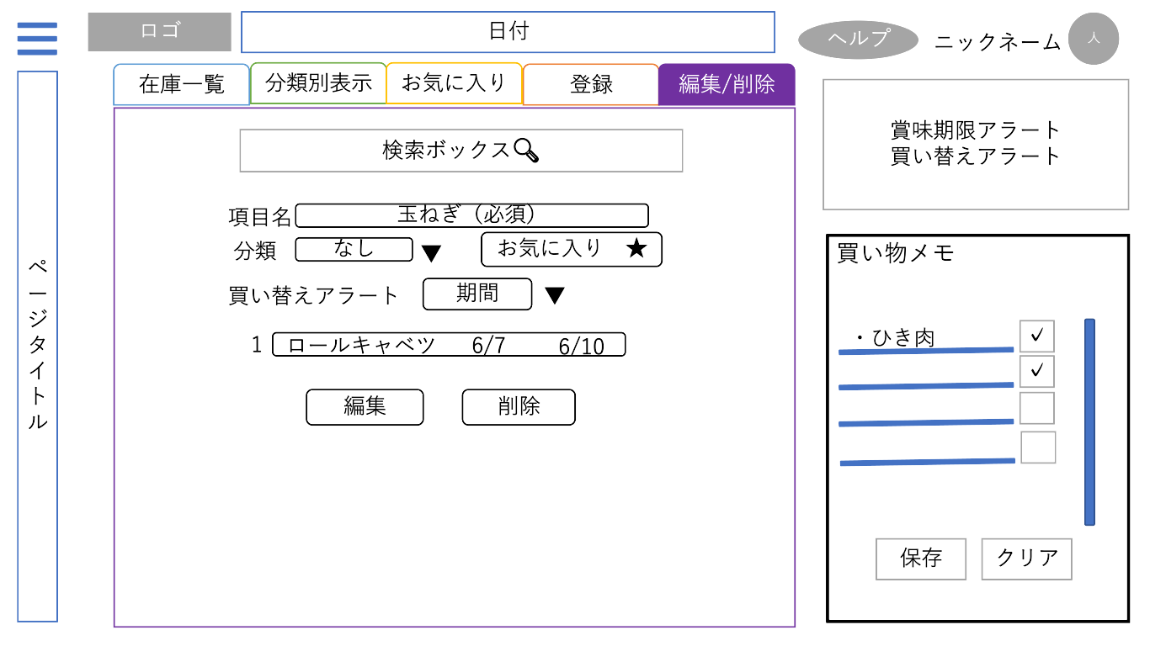
①

②

編集と削除反対にする
③
④

入力フォームの表示​
在庫一覧の編集ボタンを押して遷移した場合：​
該当の項目名と在庫名が入力された状態で表示​
①「在庫一覧｜分類別表示｜お気に入り｜登録｜編集/削除」クリック​
→タブの切り替え​
②「検索ボックス 🔍」クリック（一覧、編集/削除）​
→検索ボックスが空欄の場合、一覧表示​
空欄でない場合、検索結果を表示
③変更ボタンをクリック（編集）
④削除ボタンをクリック（削除）​
「編集（削除）しますか？」の確認ダイアログボックスを表示​
「OK」⇒​
▷必須項目が入力されていない​
⇒「項目名を入力してください」等のダイアログ表示​
▷成功⇒DBへの編集（削除）処理が走り、ページのリロードが起こる（在庫一覧タブに戻る、一覧表示の状態）​
編集（削除）完了のダイアログボックスを表示​
▷失敗⇒入力内容を保持して登録タブがリロードされる​
編集（削除）失敗のダイアログボックスを表示​
​ ▷「キャンセル」⇒リクエストを送信する動作をキャンセルする
 | 機能設計

 | 項目定義書

 | No |  | 物理名 | 論理名 |  | 画面型 |  | データ型 | min | max | DBテーブル | DBカラム | 備考
 |  | 1 | tabEdit | タブ |  | List
 |  | 2 | search | 検索ボックス |  | Search
 |  | 3 | edit | 編集ボタン |  | Submit
 |  | 4 | delete | 削除ボタン |  | Submit

メインページ（編集・削除） (2)
外部設計書 |  |  |  | 画面名 |  |  |  |  |  | 作成者 |  |  | 更新者
 |  |  |  | システム名 |  | ポケ蔵 ～ポケット冷蔵庫～ |  |  |  | 作成日 |  |  | 更新日
 |  |  |  | 備考

 | 画面設計
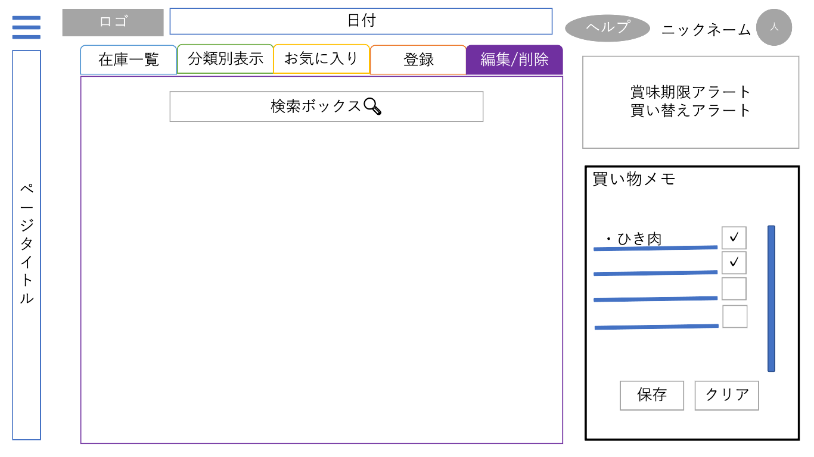

 | 機能設計
入力フォームの表示
何も検索せずタブを選択した場合：​
検索フォームのみで他のフォームは表示しない​

 | 項目定義書

 | No | 物理名 | 論理名 |  | 画面型 |  | データ型 | min | max | DBテーブル | DBカラム | 備考

メインページ（編集・削除） (3)
外部設計書 |  |  |  | 画面名 |  |  |  |  |  | 作成者 |  |  | 更新者
 |  |  |  | システム名 |  | ポケ蔵 ～ポケット冷蔵庫～ |  |  |  | 作成日 |  |  | 更新日
 |  |  |  | 備考

 | 画面設計
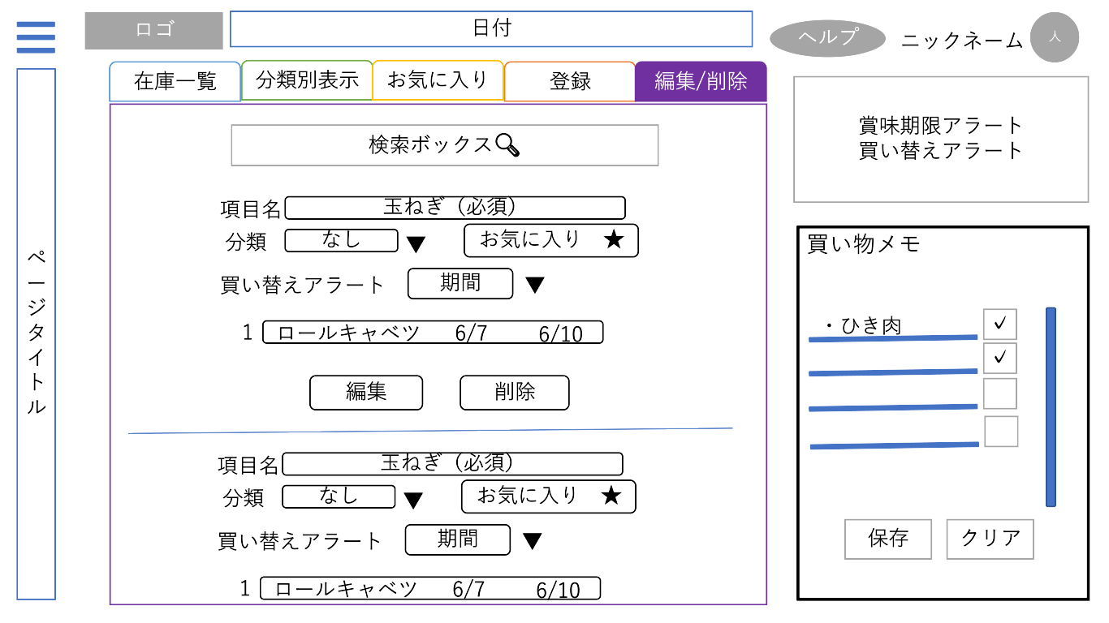

編集と削除反対にする

 | 機能設計
入力フォームの表示
検索して複数項目が該当した状態でタブを選択した場合：​
該当の項目名と在庫名が入力された状態で、検索にヒットしたデータを該当個数表示

 | 項目定義書

 | No | 物理名 | 論理名 |  | 画面型 |  | データ型 | min | max | DBテーブル | DBカラム | 備考

メインページ編集画面
外部設計書 |  |  |  |  | 画面名 |  |  |  |  |  |  |  | 作成者 |  |  |  | 更新者
 |  |  |  |  | システム名 |  | ポケ蔵 ～ポケット冷蔵庫～ |  |  |  |  |  | 作成日 |  |  |  | 更新日
 |  |  |  |  | 備考

 | 画面設計
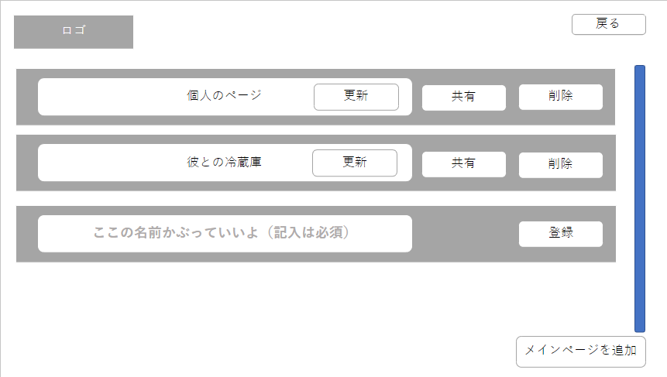
①
②

⑥
①
③
④
⑤

②

③
④
⑤

⑦
⑧
⑦

⑥

⑧

⑨

 | 機能設計
①ロゴクリック
→メインページに戻る
②「戻る」ボタンクリック​
→遷移前のメインページに遷移​
③「更新」ボタンクリック
→「更新しますか？」の確認ダイアログボックスを表示​
「OK」⇒​
必須項目が入力されていない​⇒「ページタイトルを入力してください」等のダイアログ表示​
成功⇒DBへの更新処理（非同期）が走る
更新完了のダイアログボックスを表示​
失敗⇒入力内容を保持してメインページ編集画面がリロードされる​
更新失敗のダイアログボックスを表示​
「キャンセル」⇒リクエストを送信する動作をキャンセルする​
④「共有」ボタンクリック
→「URLをコピーしました」の確認ダイアログを出す
⑤「削除」ボタンクリック
→「削除しますか？」の確認ダイアログボックスを表示​
「OK」⇒​
成功⇒DBへの削除処理が走り、メインページに戻る（在庫一覧タブ、一覧表示の状態）​
削除完了のダイアログボックスを表示​
失敗⇒メインページ編集画面がリロードされる​
削除失敗のダイアログボックスを表示​
「キャンセル」⇒リクエストを送信する動作をキャンセルする​
⑥スクロールバー
⑦入力フォーム​
→登録済みのページタイトルが入力された状態で表示​
→クリックするとタイトルの編集が可能​
⑧「登録」ボタンクリック
→「登録しますか？」の確認ダイアログボックスを表示​
「OK」⇒​
必須項目が入力されていない​
⇒「ページタイトルを入力してください」等のダイアログ表示​
成功⇒DBへの登録処理が走り、必須項目登録画面に遷移→初期メインページに遷移（在庫一覧タブ、一覧表示の状態）​
登録完了のダイアログボックスを表示​
失敗⇒入力内容を保持してメインページ編集画面がリロードされる​
登録失敗のダイアログボックスを表示​
「キャンセル」⇒リクエストを送信する動作をキャンセルする
⑨「メインページを追加」ボタンクリック
→登録済みフォームの下に登録フォームの表示​
​

 | 項目定義書

 | No |  | 物理名 | 論理名 |  | 画面型 |  | データ型 | min |  | max |  | DBテーブル | DBカラム | 備考
 |  | 1 | logo | ロゴ |  | Link / Image
 |  | 2 | backMain | メインページに戻る |  | Link
 |  | 3 | pageUpdate | メインページ名更新 |  | Button |  |  |  | 1 |  | 20 | mainpage | page_title |  | Ajax
 |  | 4 | pageShare | メインページ共有 |  | Submit
 |  | 5 | pageDelete | メインページ削除 |  | Submit |  |  |  |  |  |  | mainpage | page_title
 |  | 6 | pageScroll | ページ一覧スクロールバー |  | Scroll |  |  |  |  |  |  |  |  |  | 一覧にのみ適用
 |  | 7 | pageTitle | ページ名入力 |  | Textbox |  |  |  | 1 |  | 20 | mainpage | page_title |  | required
 |  | 8 | pageRegist | ページ登録 |  | Submit
 |  | 9 | pageAdd | メインページ追加 |  | Button

アカウント編集画面
外部設計書 |  |  |  |  | 画面名 |  |  |  |  |  |  |  | 作成者 |  |  |  | 更新者
 |  |  |  |  | システム名 |  | ポケ蔵 ～ポケット冷蔵庫～ |  |  |  |  |  | 作成日 |  |  |  | 更新日
 |  |  |  |  | 備考

①
 | 画面設計
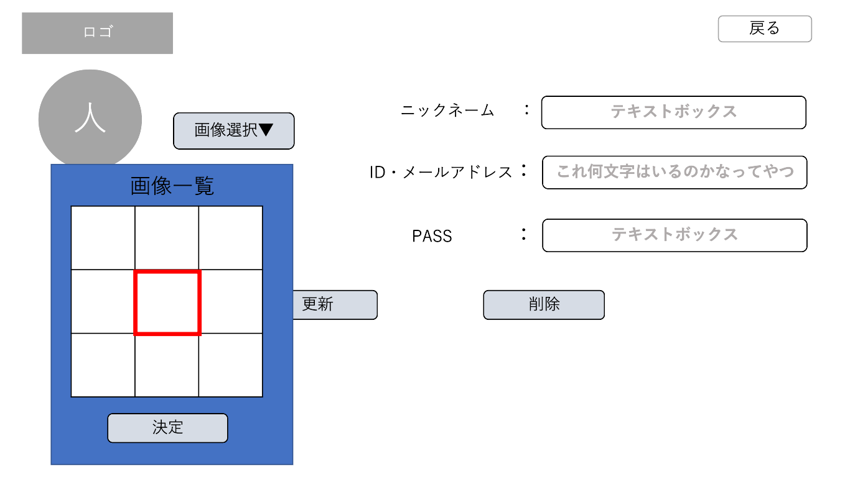
②

③

④
⑦

⑧

⑨

⑩
⑪

⑤
更新と削除反対にする

⑥

①「ロゴ」 クリック​
→メインページに移動​​
②「戻るボタン」 クリック​
→メインページに移動​
​④「画像選択ボタン」 クリック​
→画像選択メニューを表示​
アイコンにしたい画像を一覧から選択し「決定ボタン」を押すと、アカウントのアイコンを変更する。​
⑤画像一覧内「画像」クリック​
→クリックした画像に枠が付く​
⑥画像一覧内「決定ボタン」クリック​
→決定していいですかの確認ダイアログを表示​
「はい」なら結果表示画面へ​
「いいえ」なら動作をキャンセル​
​⑦ニックネーム入力テキストボックス​
→ニックネームを編集する​
⑧ID・メールアドレス入力テキストボックス​
→ID・メールアドレスを編集する​
​⑨PASS入力テキストボックス​
→PASSを編集する
⑩「更新ボタン」 クリック​
→確認ダイアログを表示​
「はい」なら結果表示画面に移動​
「いいえ」なら動作をキャンセル​
​⑪「削除ボタン」 クリック​
→確認ダイアログを表示​
「はい」なら結果表示画面に移動​
「いいえ」なら動作をキャンセル​
 | 機能設計

 | 項目定義書

 | No |  | 物理名 | 論理名 |  | 画面型 |  | データ型 | min |  | max |  | DBテーブル | DBカラム | 備考
 |  | 1 | logo | ロゴ |  | Link / Image
 |  | 2 | backMain | メインページに戻る |  | Link
 |  | 3 | userIcon | アカウント画像 |  | Image
 |  | 4 | accordionIcon | 画面選択アコーディオン |  | Label / Checkbox
 |  | 5 | selectIcon | 画像一覧表選択 |  | radio
 |  | 6 | decideIcon | 画面一覧表決定 |  | Button |  |  |  |  |  |  | users | user_icon
 |  | 7 | userName | ニックネーム |  | Textbox |  |  |  | 1 |  | 20 | users | user_name |  | reruired
 |  | 8 | userId | ID・メールアドレス入力 |  | Mail |  |  |  | 1 |  | 100 | users | user_id |  | reruired
 |  | 9 | userPw | PASS入力 |  | Textbox |  |  |  | 1 |  | 20 | users | user_pw |  | reruired
 |  | 10 | accountUpdate | 更新 |  | Submit
 |  | 11 | accountDelete | 削除 |  | Submit

